合計特殊出生率
 | 26. 合計特殊出生率

 | 時点 2017(H29)年（毎年） |  |  |  |  |  |  | 平 均 値 |  |  |  | 1.25
 | 単位 － |  |  |  |  |  |  | 標準偏差 |  |  |  | 0.19
 | 市町村名 | 指標 | 順位 |  | #REF! | 備考 | 市町村名 | 指標 | 順位 |  | #REF! | 備考

 | 千葉県 | 1.34 |  | － |  |  | 八街市 | 1.07 |  | 45
 | 千葉市 | 1.32 |  | 19 |  |  | 印西市 | 1.44 |  | 8
 | 銚子市 | 1.12 |  | 40 |  |  | 白井市 | 1.28 |  | 24
 | 市川市 | 1.32 |  | 19 |  |  | 富里市 | 1.43 |  | 10
 | 船橋市 | 1.32 |  | 19 |  |  | 南房総市 | 1.15 |  | 37
 | 館山市 | 1.46 |  | 6 |  |  | 匝瑳市 | 1.23 |  | 29
 | 木更津市 | 1.52 |  | 5 |  |  | 香取市 | 1.15 |  | 37
 | 松戸市 | 1.30 |  | 22 |  |  | 山武市 | 0.91 |  | 54
 | 野田市 | 1.19 |  | 35 |  |  | いすみ市 | 1.33 |  | 18
 | 茂原市 | 1.24 |  | 28 |  |  | 大網白里市 | 1.16 |  | 36
 | 成田市 | 1.26 |  | 27 |  |  | 酒々井町 | 1.12 |  | 40
 | 佐倉市 | 1.15 |  | 37 |  |  | 栄町 | 1.06 |  | 46
 | 東金市 | 1.23 |  | 29 |  |  | 神崎町 | 1.81 |  | 1
 | 旭 市 | 1.43 |  | 10 |  |  | 多古町 | 1.23 |  | 29
 | 習志野市 | 1.44 |  | 8 |  |  | 東庄町 | 1.05 |  | 47
 | 柏市 | 1.35 |  | 17 |  |  | 九十九里町 | 0.92 |  | 52
 | 勝浦市 | 1.27 |  | 26 |  |  | 芝山町 | 1.21 |  | 32
 | 市原市 | 1.37 |  | 14 |  |  | 横芝光町 | 1.42 |  | 12
 | 流山市 | 1.62 |  | 2 |  |  | 一宮町 | 1.62 |  | 2
 | 八千代市 | 1.36 |  | 15 |  |  | 睦沢町 | 0.95 |  | 50
 | 我孫子市 | 1.20 |  | 34 |  |  | 長生村 | 1.10 |  | 44
 | 鴨川市 | 1.36 |  | 15 |  |  | 白子町 | 0.92 |  | 52
 | 鎌ケ谷市 | 1.28 |  | 24 |  |  | 長柄町 | 1.01 |  | 48
 | 君津市 | 1.40 |  | 13 |  |  | 長南町 | 0.96 |  | 49
 | 富津市 | 1.12 |  | 40 |  |  | 大多喜町 | 1.29 |  | 23
 | 浦安市 | 1.12 |  | 40 |  |  | 御宿町 | 0.94 |  | 51
 | 四街道市 | 1.45 |  | 7 |  |  | 鋸南町 | 1.21 |  | 32
 | 袖ケ浦市 | 1.56 |  | 4

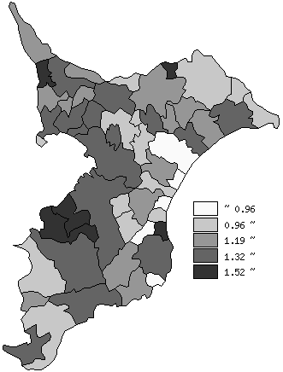
 | 千葉県の推移
平成25年 | 1.33
平成26年 | 1.32
平成27年 | 1.38
平成28年 | 1.35
平成29年 | 1.34

《備 考》 ・資料出所 健康福祉指導課「合計特殊出生率」 注）合計特殊出生率：その年次の15歳から49歳までの女子の年齢別出生率を合計した もので、１人の女子が仮にその年次の年齢別出生率で一生の間に生むとしたとき の子どもの数に相当します。

